ครู
...
 | รายงานผลการทดสอบระดับชาติ (RT) | TRANSCRIPT_RT
 | ปีการศึกษา | ภาคเรียน | ระดับการศึกษา | ระดับชั้นปี | คะแนนการอ่านออกเสียง | คะแนนการอ่านรู้เรื่อง | คะแนนรวม
 | SUBJECT_EDUCATION_YEAR | SUBJECT_SEMESTER | EDUCATION_LEVEL_CODE | GRADE_LEVEL_CODE | PRONOUNCE_SCORE | UNDERSTANDING_SCORE | SUMMARY_SCORE

 | รายงานผลสมรรถนะ | TRANSCRIPT_COMPETENCY
 | ปีการศึกษาของผลสมรรถนะ | ภาคเรียนของผลสมรรถนะ | รหัสสมรรถนะ | คะแนนสมรรถนะ | ผลการประเมินสมรรถนะ
 | COMPETENCY_EDUCATION_YEAR | COMPETENCY_SEMESTER | COMPETENCY_CODE | COMPETENCY_SCORE | COMPETENCY_EVALUATION_CODE

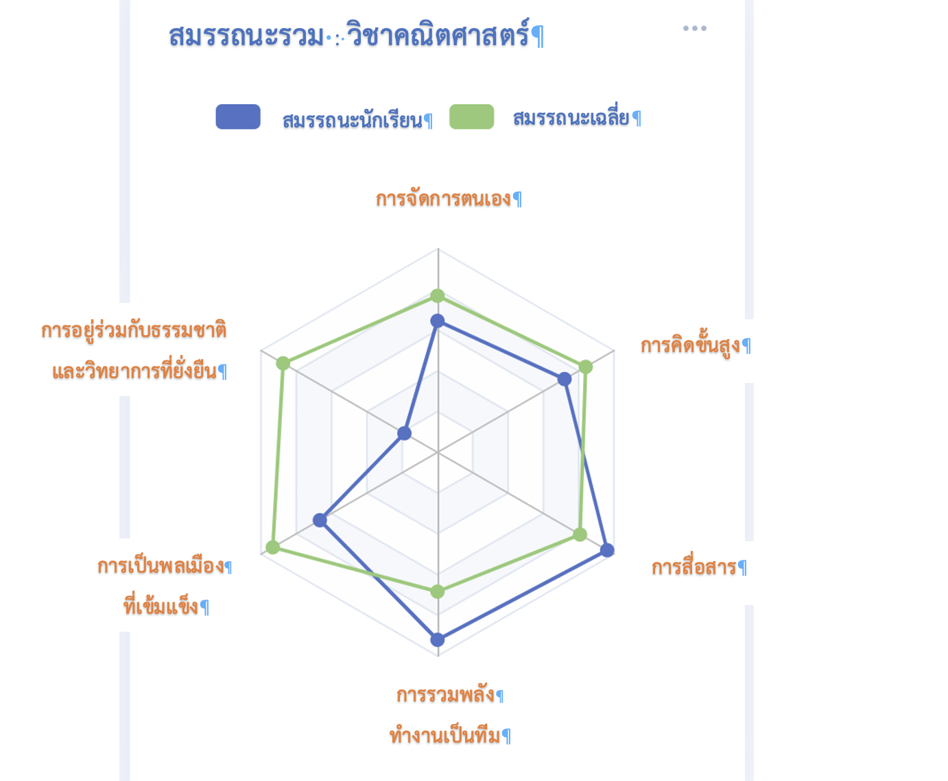
 |  |  |  |  |  | รหัสผลการประเมินสมรรถนะ | COMPETENCY_EVALUATION_CODE
 |  |  |  |  |  | 01 | เริ่มต้น
 |  |  |  |  |  | 02 | กำลังพัฒนา
 |  |  |  |  |  | 03 | สามารถ
 |  |  |  |  |  | 04 | เหนือความคาดหมาย
COMPETENCY_CODE
COMPETENCY_CODE=201

COMPETENCY_CODE=201

 |  |  |  |  |  | สมรรถนะเฉลี่ย
 |  |  |  |  |  | เฉลี่ยระดับชั้นเดียวกัน โรงเรียนเดียวกัน

COMPETENCY_CODE=202
 |  |  |  |  |  | INPUT เพิ่มเติม ผลการประเมินสมรรถนะ
 |  |  |  |  |  | คีย์อ้างอิงข้อมูลผลการศึกษา | COMPETENCY_EDUCATION_ID*
 |  |  |  |  |  | ปีการศึกษาของผลสมรรถนะ | COMPETENCY_EDUCATION_YEAR
COMPETENCY_CODE=206
 |  |  |  |  |  | ภาคเรียนของผลสมรรถนะ | COMPETENCY_SEMESTER
 |  |  |  |  |  | รหัสวิชา | SUBJECT_CODE
 |  |  |  |  |  | ชื่อวิชา | SUJECT_NAME
 |  |  |  |  |  | สมรรถนะ | COMPETENCY_CODE | *ต้องสร้างตารางเพิ่ม
COMPETENCY_CODE=203
 |  |  |  |  |  |  |  | ครู+นักเรียน+ผู้ปกครอง=100%
COMPETENCY_CODE=205
 |  |  |  |  |  | คะแนนสมรรถนะ | COMPETENCY_SCORE | 100%
 |  |  |  |  |  | ผลการประเมินสมรรถนะ | COMPETENCY_EVALUATION_CODE
COMPETENCY_CODE=204

รายงานข้อมูลนวัตกรรมการศึกษา | INNOVATION
ค้นหา
สถานศึกษา | ปีการศึกษา
SCHOOL_NAME | EDUCATION_YEAR
*รายงานโรงเรียนที่ ผอ.สังกัดอยู่ขึ้นมาก่อน

ปีการศึกษา | ภาคเรียน | ชื่อนวัตกรรม | ประเภทนวัตกรรม | บทคัดย่อ | ครูผู้จัดทำ
EDUCATION_YEAR | SEMESTER | INNOVATION_NAME | INNOVATION_TYPE_CODE | ABSTRACT | TEACHER_ID*
 |  |  |  |  | *เอาขื่อ นามสกุล ของครู
...

ผอ.
...
 | รายงานผลสมรรถนะ | TRANSCRIPT_COMPETENCY
 | ปีการศึกษาของผลสมรรถนะ | ภาคเรียนของผลสมรรถนะ | รหัสสมรรถนะ | คะแนนสมรรถนะ | ผลการประเมินสมรรถนะ
 | COMPETENCY_EDUCATION_YEAR | COMPETENCY_SEMESTER | COMPETENCY_CODE | COMPETENCY_SCORE | COMPETENCY_EVALUATION_CODE

 |  |  |  |  |  | รหัสผลการประเมินสมรรถนะ | COMPETENCY_EVALUATION_CODE
 |  |  |  |  |  | 01 | เริ่มต้น
 |  |  |  |  |  | 02 | กำลังพัฒนา
 |  |  |  |  |  | 03 | สามารถ
 |  |  |  |  |  | 04 | เหนือความคาดหมาย
COMPETENCY_CODE
COMPETENCY_CODE=201

COMPETENCY_CODE=201

 |  |  |  |  |  | สมรรถนะเฉลี่ย
 |  |  |  |  |  | เฉลี่ยระดับชั้นเดียวกัน โรงเรียนเดียวกัน

COMPETENCY_CODE=206
COMPETENCY_CODE=202
 |  |  |  |  |  | INPUT เพิ่มเติม ผลการประเมินสมรรถนะ
 |  |  |  |  |  | คีย์อ้างอิงข้อมูลผลการศึกษา | COMPETENCY_EDUCATION_ID*
 |  |  |  |  |  | ปีการศึกษาของผลสมรรถนะ | COMPETENCY_EDUCATION_YEAR
 |  |  |  |  |  | ภาคเรียนของผลสมรรถนะ | COMPETENCY_SEMESTER
 |  |  |  |  |  | รหัสวิชา | SUBJECT_CODE
 |  |  |  |  |  | ชื่อวิชา | SUJECT_NAME
 |  |  |  |  |  | สมรรถนะ | COMPETENCY_CODE | *ต้องสร้างตารางเพิ่ม
COMPETENCY_CODE=203
 |  |  |  |  |  |  |  | ครู+นักเรียน+ผู้ปกครอง=100%
COMPETENCY_CODE=205
 |  |  |  |  |  | คะแนนสมรรถนะ | COMPETENCY_SCORE | 100%
 |  |  |  |  |  | ผลการประเมินสมรรถนะ | COMPETENCY_EVALUATION_CODE
COMPETENCY_CODE=204

 |  |  |  |  |  |  |  |  | อีเมล | ดูรายละเอียด
 |  |  |  |  |  |  |  |  | EMAIL
...
 | รายงานข้อมูลรายจ่าย | EXPENSE
 | ปีการศึกษา | ภาคเรียน | ปีงบประมาณ | ประเภทการเบิกจ่าย | จำนวนเบิกจ่าย | วันที่เบิกจ่าย
 | EDUCATION_YEAR | SEMESTER | BUDGET_YEAR | EXPENSE_TYPE_CODE | EXPENSE_AMOUNT | EXPENSE_DATE
 |  |  |  |  | sum EXPENSE_AMOUNT

 | รายงานกราฟวงกลมเปรียบเทียบระหว่างจำนวนงบประมาณ (BUDGET_AMOUNT) และจำนวนเบิกจ่าย (EXPENSE_AMOUNT)
 | BUDGET_AMOUNT | SUM EXPENSE_AMOUNT
 | 1200000 | 820000

รายงานเปรียบเทียบจำนวนงบประมาณและจำนวนเบิกจ่าย ประจำปี (BUDGET_YEAR)

รายงานข้อมูลอัตลักษณ์ของแต่ละพื้นที่ | AREA_IDENTITY
ค้นหา
สถานศึกษา | ปีการศึกษา
SCHOOL_NAME | EDUCATION_YEAR
*รายงานโรงเรียนที่ ผอ.สังกัดอยู่ขึ้นมาก่อน

ปีการศึกษา | ภาคเรียน | ข้อมูลผลิตภัณฑ์ชุมชน | ข้อมูลสภาพพื้นที่/สภาพแวดล้อม | ภาษาท้องถิ่น | ข้อมูลศิลปะ/วัฒนธรรม/ภูมิปัญญา | ค่านิยม/ความเชื่อ
EDUCATION_YEAR | SEMESTER | AREA_PRODUCT | AREA_ENVIRONMENT | AREA_LANGUAGE | AREA_CULTURE | AREA_VALUES
...

สำนักงาน ศธจ
...
 | รายงานผลสมรรถนะ | TRANSCRIPT_COMPETENCY
 | ปีการศึกษาของผลสมรรถนะ | ภาคเรียนของผลสมรรถนะ | รหัสสมรรถนะ | คะแนนสมรรถนะ | ผลการประเมินสมรรถนะ
 | COMPETENCY_EDUCATION_YEAR | COMPETENCY_SEMESTER | COMPETENCY_CODE | COMPETENCY_SCORE | COMPETENCY_EVALUATION_CODE

 |  |  |  |  |  | รหัสผลการประเมินสมรรถนะ | COMPETENCY_EVALUATION_CODE
 |  |  |  |  |  | 01 | เริ่มต้น
 |  |  |  |  |  | 02 | กำลังพัฒนา
 |  |  |  |  |  | 03 | สามารถ
 |  |  |  |  |  | 04 | เหนือความคาดหมาย
COMPETENCY_CODE
COMPETENCY_CODE=201

COMPETENCY_CODE=201
 |  |  |  |  |  | สมรรถนะเฉลี่ย
 |  |  |  |  |  | เฉลี่ยระดับชั้นเดียวกัน โรงเรียนเดียวกัน

COMPETENCY_CODE=202
 |  |  |  |  |  | INPUT เพิ่มเติม ผลการประเมินสมรรถนะ
 |  |  |  |  |  | คีย์อ้างอิงข้อมูลผลการศึกษา | COMPETENCY_EDUCATION_ID*
 |  |  |  |  |  | ปีการศึกษาของผลสมรรถนะ | COMPETENCY_EDUCATION_YEAR
COMPETENCY_CODE=206
 |  |  |  |  |  | ภาคเรียนของผลสมรรถนะ | COMPETENCY_SEMESTER
 |  |  |  |  |  | รหัสวิชา | SUBJECT_CODE
 |  |  |  |  |  | ชื่อวิชา | SUJECT_NAME
 |  |  |  |  |  | สมรรถนะ | COMPETENCY_CODE | *ต้องสร้างตารางเพิ่ม
COMPETENCY_CODE=203
 |  |  |  |  |  |  |  | ครู+นักเรียน+ผู้ปกครอง=100%
COMPETENCY_CODE=205
 |  |  |  |  |  | คะแนนสมรรถนะ | COMPETENCY_SCORE | 100%
 |  |  |  |  |  | ผลการประเมินสมรรถนะ | COMPETENCY_EVALUATION_CODE

COMPETENCY_CODE=204
 |  |  |  |  |  |  |  |  | อีเมล | ดูรายละเอียด
 |  |  |  |  |  |  |  |  | EMAIL

รายงานข้อมูลบุคลากรอื่น | PERSONNEL
ค้นหา
...
 | รายงานข้อมูลรายจ่าย | EXPENSE
 | ปีการศึกษา | ภาคเรียน | ปีงบประมาณ | ประเภทการเบิกจ่าย | จำนวนเบิกจ่าย | วันที่เบิกจ่าย
 | EDUCATION_YEAR | SEMESTER | BUDGET_YEAR | EXPENSE_TYPE_CODE | EXPENSE_AMOUNT | EXPENSE_DATE
 |  |  |  |  | sum EXPENSE_AMOUNT

 | รายงานกราฟวงกลมเปรียบเทียบระหว่างจำนวนงบประมาณ (BUDGET_AMOUNT) และจำนวนเบิกจ่าย (EXPENSE_AMOUNT)
 | BUDGET_AMOUNT | SUM EXPENSE_AMOUNT
 | 1200000 | 820000

รายงานเปรียบเทียบจำนวนงบประมาณและจำนวนเบิกจ่าย ประจำปี (BUDGET_YEAR)
BUDGET_AMOUNT | 1200000
SUM EXPENSE_AMOUNT | 820000

รายงานข้อมูลอัตลักษณ์ของแต่ละพื้นที่ | AREA_IDENTITY
ค้นหา
สถานศึกษา | ปีการศึกษา
SCHOOL_NAME | EDUCATION_YEAR
*รายงานโรงเรียนที่ ผอ.สังกัดอยู่ขึ้นมาก่อน

ปีการศึกษา | ภาคเรียน | ข้อมูลผลิตภัณฑ์ชุมชน | ข้อมูลสภาพพื้นที่/สภาพแวดล้อม | ภาษาท้องถิ่น | ข้อมูลศิลปะ/วัฒนธรรม/ภูมิปัญญา | ค่านิยม/ความเชื่อ
EDUCATION_YEAR | SEMESTER | AREA_PRODUCT | AREA_ENVIRONMENT | AREA_LANGUAGE | AREA_CULTURE | AREA_VALUES
...

ผู้ปกครอง
...
 | รายงานผลสมรรถนะ | TRANSCRIPT_COMPETENCY
 | ปีการศึกษาของผลสมรรถนะ | ภาคเรียนของผลสมรรถนะ | รหัสสมรรถนะ | คะแนนสมรรถนะ | ผลการประเมินสมรรถนะ
 | COMPETENCY_EDUCATION_YEAR | COMPETENCY_SEMESTER | COMPETENCY_CODE | COMPETENCY_SCORE | COMPETENCY_EVALUATION_CODE

 |  |  |  |  |  | รหัสผลการประเมินสมรรถนะ | COMPETENCY_EVALUATION_CODE
 |  |  |  |  |  | 01 | เริ่มต้น
 |  |  |  |  |  | 02 | กำลังพัฒนา
 |  |  |  |  |  | 03 | สามารถ
 |  |  |  |  |  | 04 | เหนือความคาดหมาย
COMPETENCY_CODE
COMPETENCY_CODE=201

COMPETENCY_CODE=201

 |  |  |  |  |  | สมรรถนะเฉลี่ย
 |  |  |  |  |  | เฉลี่ยระดับชั้นเดียวกัน โรงเรียนเดียวกัน

COMPETENCY_CODE=202
COMPETENCY_CODE=206
 |  |  |  |  |  | INPUT เพิ่มเติม ผลการประเมินสมรรถนะ
 |  |  |  |  |  | คีย์อ้างอิงข้อมูลผลการศึกษา | COMPETENCY_EDUCATION_ID*
 |  |  |  |  |  | ปีการศึกษาของผลสมรรถนะ | COMPETENCY_EDUCATION_YEAR
 |  |  |  |  |  | ภาคเรียนของผลสมรรถนะ | COMPETENCY_SEMESTER
 |  |  |  |  |  | รหัสวิชา | SUBJECT_CODE
COMPETENCY_CODE=203
 |  |  |  |  |  | ชื่อวิชา | SUJECT_NAME
 |  |  |  |  |  | สมรรถนะ | COMPETENCY_CODE | *ต้องสร้างตารางเพิ่ม
COMPETENCY_CODE=205
 |  |  |  |  |  |  |  | ครู+นักเรียน+ผู้ปกครอง=100%
 |  |  |  |  |  | คะแนนสมรรถนะ | COMPETENCY_SCORE | 100%
 |  |  |  |  |  | ผลการประเมินสมรรถนะ | COMPETENCY_EVALUATION_CODE
COMPETENCY_CODE=204

รายงานข้อมูลสถานศึกษา | SCHOOL
แสดงสถานศึกษาของครูเองขึ้นมาก่อน
ชื่อสถานศึกษา | พื้นที่นวัตกรรม
NAME_TH | INNOVATION_AREA_CODE | ดูรายละเอียด

 | รายงานข้อมูลสถานศึกษา | SCHOOL
 | ชื่อสถานศึกษา | ชื่อสถานศึกษา (ภาษาอังกฤษ) | ประเภทสถานศึกษา | สถานที่ตั้ง | หมายเลขโทรศัพท์ | หมายเลขโทรสาร | อีเมล | เว็บไซต์
...

กรรมการ
...
รายงานผลสมรรถนะ | TRANSCRIPT_COMPETENCY
ปีการศึกษาของผลสมรรถนะ | ภาคเรียนของผลสมรรถนะ | รหัสสมรรถนะ | คะแนนสมรรถนะ | ผลการประเมินสมรรถนะ
COMPETENCY_EDUCATION_YEAR | COMPETENCY_SEMESTER | COMPETENCY_CODE | COMPETENCY_SCORE | COMPETENCY_EVALUATION_CODE

* ใส่ใน GIS ด้วย

 |  |  |  |  | รหัสผลการประเมินสมรรถนะ | COMPETENCY_EVALUATION_CODE
 |  |  |  |  | 01 | เริ่มต้น
 |  |  |  |  | 02 | กำลังพัฒนา
 |  |  |  |  | 03 | สามารถ
 |  |  |  |  | 04 | เหนือความคาดหมาย
COMPETENCY_CODE
COMPETENCY_CODE=201

COMPETENCY_CODE=201

 |  |  |  |  | สมรรถนะเฉลี่ย
 |  |  |  |  | เฉลี่ยระดับชั้นเดียวกัน โรงเรียนเดียวกัน

COMPETENCY_CODE=206
COMPETENCY_CODE=202
 |  |  |  |  | INPUT เพิ่มเติม ผลการประเมินสมรรถนะ
 |  |  |  |  | คีย์อ้างอิงข้อมูลผลการศึกษา | COMPETENCY_EDUCATION_ID*
 |  |  |  |  | ปีการศึกษาของผลสมรรถนะ | COMPETENCY_EDUCATION_YEAR
 |  |  |  |  | ภาคเรียนของผลสมรรถนะ | COMPETENCY_SEMESTER
 |  |  |  |  | รหัสวิชา | SUBJECT_CODE
 |  |  |  |  | ชื่อวิชา | SUJECT_NAME
COMPETENCY_CODE=203
 |  |  |  |  | สมรรถนะ | COMPETENCY_CODE | *ต้องสร้างตารางเพิ่ม
COMPETENCY_CODE=205
 |  |  |  |  |  |  | ครู+นักเรียน+ผู้ปกครอง=100%
 |  |  |  |  | คะแนนสมรรถนะ | COMPETENCY_SCORE | 100%
 |  |  |  |  | ผลการประเมินสมรรถนะ | COMPETENCY_EVALUATION_CODE

COMPETENCY_CODE=204

รายงานข้อมูลบุคลากรอื่น | PERSONNEL
ค้นหา
...
 | รายงานข้อมูลรายจ่าย | EXPENSE
 | ปีการศึกษา | ภาคเรียน | ปีงบประมาณ | ประเภทการเบิกจ่าย | จำนวนเบิกจ่าย | วันที่เบิกจ่าย
 | EDUCATION_YEAR | SEMESTER | BUDGET_YEAR | EXPENSE_TYPE_CODE | EXPENSE_AMOUNT | EXPENSE_DATE
 |  |  |  |  | sum EXPENSE_AMOUNT

 | รายงานกราฟวงกลมเปรียบเทียบระหว่างจำนวนงบประมาณ (BUDGET_AMOUNT) และจำนวนเบิกจ่าย (EXPENSE_AMOUNT)
 | BUDGET_AMOUNT | SUM EXPENSE_AMOUNT
 | 1200000 | 820000
รายงานเปรียบเทียบจำนวนงบประมาณและจำนวนเบิกจ่าย ประจำปี (BUDGET_YEAR)
BUDGET_AMOUNT | 1200000
SUM EXPENSE_AMOUNT | 820000

 | DASHBOARD รวมทุกโรงเรียน | BUDGET_AMOUNT
 |  | sum EXPENSE_AMOUNT
รายงานข้อมูลอัตลักษณ์ของแต่ละพื้นที่ | AREA_IDENTITY
ค้นหา
สถานศึกษา | ปีการศึกษา
SCHOOL_NAME | EDUCATION_YEAR
รายงานทุกโรงเรียน

ปีการศึกษา | ภาคเรียน | ข้อมูลผลิตภัณฑ์ชุมชน | ข้อมูลสภาพพื้นที่/สภาพแวดล้อม | ภาษาท้องถิ่น | ข้อมูลศิลปะ/วัฒนธรรม/ภูมิปัญญา | ค่านิยม/ความเชื่อ
...

